Sheet1
과목명 | 마이크로프로세서 및 실습
분반 | 02 분반
학번 | 2013136059
이름 | 송재혁
과제명 | LightPipe
번호 | 부품명 | 단가 | 수량(EA) | 가격 | 링크 | 사진
1 | B27 고품질 3W 4옴 40mm 미니 스피커 아두이노 | 4,650 | 1 | 4,650 | http://www.interpark.com/product/MallDisplay.do?_method=detail&sc.shopNo=0000100000&firpg=01&sc.prdNo=4018244996&sc.dispNo=016001&sc.dispNo=016001
2 | 아두이노 초음파 센서 5Pin C25 | 5,940 | 2 | 11,880 | http://www.coupang.com/vp/products/2672006?src=1032001&spec=10305201&addtag=400&ctag=2672006&lptag=3018801885&offUniversalLink=true&wPcid=14763665444035279175732&wRef=cr2.shopping.naver.com&wTime=20161013224904&redirect=landing |  | 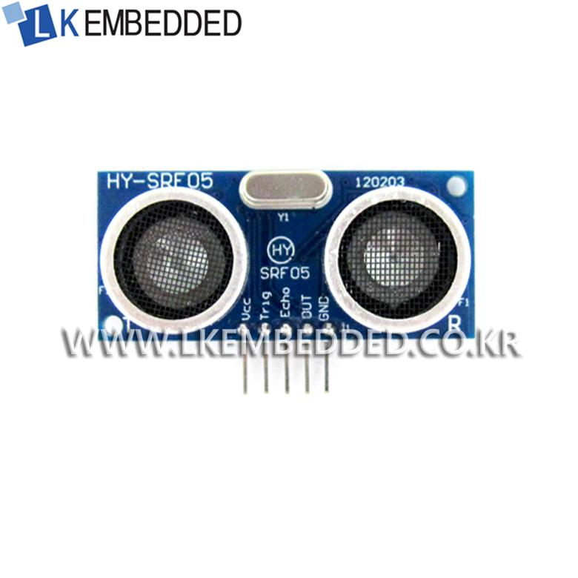
3 | 피에조 부저 | 990 | 2 | 1,980 | http://storefarm.naver.com/icrobot/products/406176223?NaPm=ct%3Diuicrnuw%7Cci%3D65279cdb882c2a37beaf44c75ca1445d1a847776%7Ctr%3Dslsl%7Csn%3D347641%7Cic%3D%7Chk%3D4d491bd09b8d1ea420922113e3474da535f3d65c

 |  |  | 최종가격 | 18,510

